Homepage
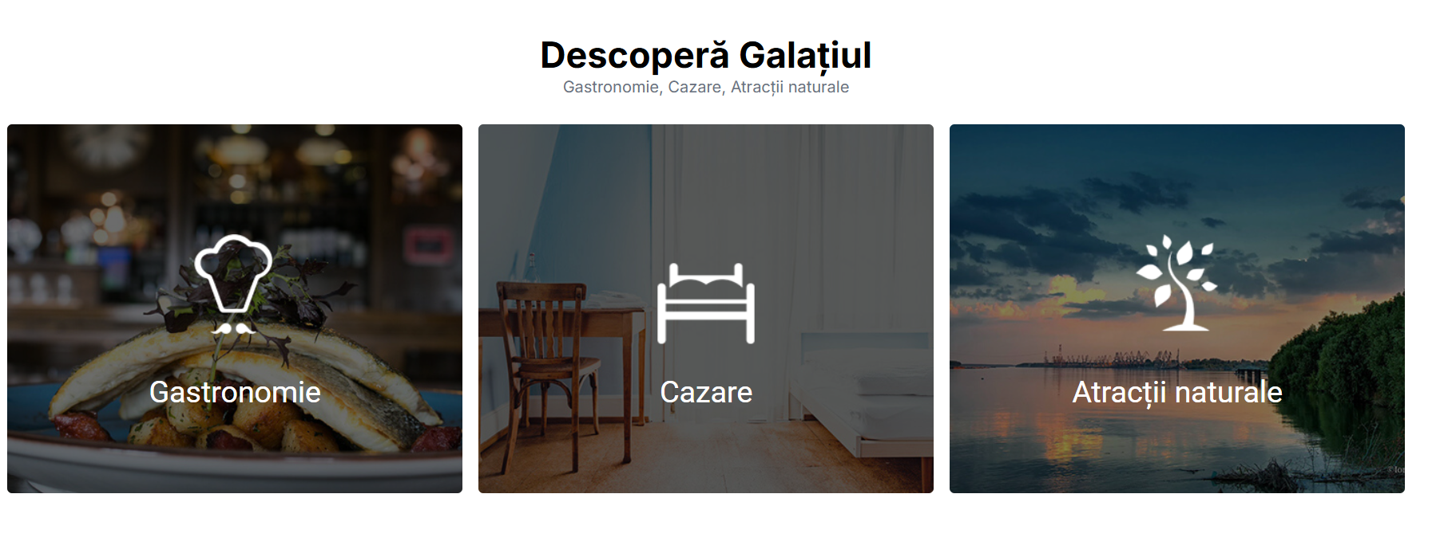
Ce contine meniul | Ce contin elementele individuale
Homepage | Informatii despre telul si activitatea noastra
 | Imagini care sa insoteasca textul
 | Workshop-urile care urmeaza, prezentate ca in imaginea 1
 | Date de contact/social media
Workshop-uri vitoare | Vor fi insirate unul sub altul ca in imaginea 2
 | Dupa interactie-->pagina proprie a workshop-ului
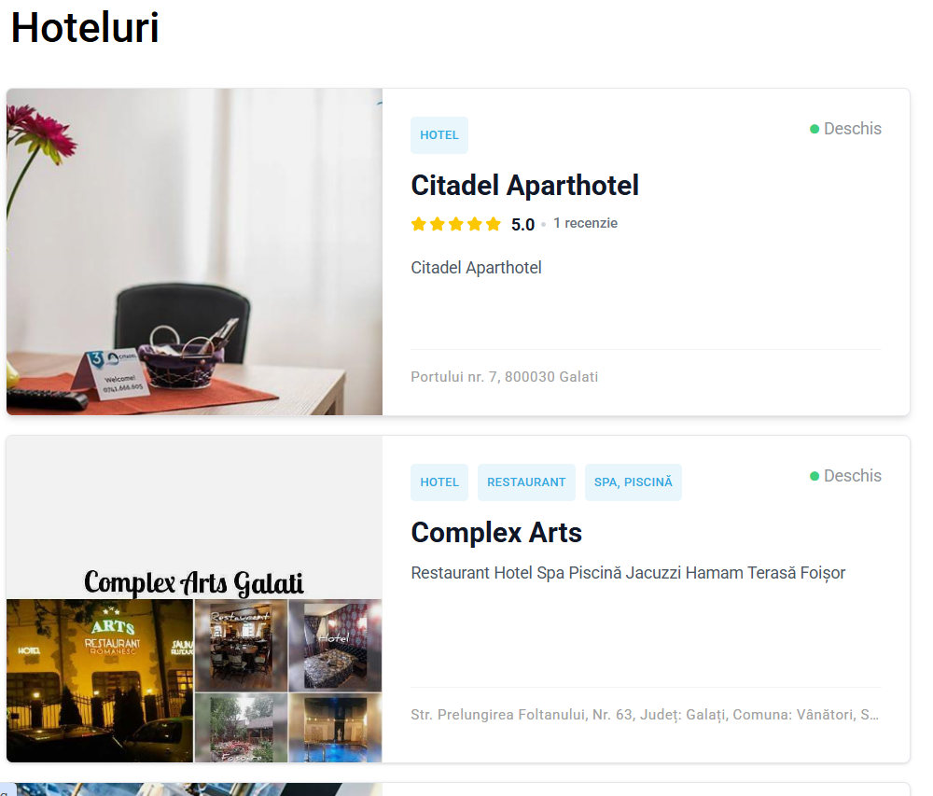
pagina proprie a workshop-ului | Contine: detalii workshop, imaginea speaker-ului, o descriere a acestuia si o casuta pentru sign in
o casuta pentru inrolare | Contine: nume, clasa specifica a elevului (care va fi incarcata dintr-un nomenclator) si documentl GDPR legat de poze
Workshop-uri trecute | Vor fi insirate unul sub altul ca in imaginea 2
 | Dupa interactie-->pagina proprie a workshop-ului
pagina proprie a workshop-ului | Contine: detalii workshop, o descriere a speacker-ului, imagini si filmulete din workshop
Articole | O sectiune de articole de unde se pot adauga articole noi, dar inainte de a fi vizibile pe site, sa fie aprobate din administrare
 | Aceasta sectiune poate fi ascunsa de pe site din administrare
Opiniile elevilor/speaker-ilor | Casute similare cu imaginea 2, care sa contina text si daca este vorba de elev/invitat
 | datele vor fi urcate de noi
Alte materiale pentru ghidarea in cariera | Linkuri catre site-urile celor mai importante targuri de universitati
 | Firme care ofera servicii de ghidaj in cariera si admitere la universitate
 | Proiecte de ghidaj in cariera/mentorate finanțate de UE

De adăugat
Pagini de legal | Termeni și condiții
 | Politica de confidențialitate
 | Politica de cookies

